Tabella 7.1.a
 | VENDITE MENSILI DI UN PRODOTTO DELL'AZIENDA ALFA DAL 2005 AL 2011
 | gennaio | febbraio | marzo | aprile | maggio | giugno | luglio | agosto | settembre | ottobre | novembre | dicembre
2005 | 4479 | 4496 | 4333 | 4184 | 4212 | 4115 | 4095 | 4217 | 4267 | 4441 | 4534 | 4840
2006 | 4510 | 4630 | 4400 | 4195 | 4367 | 4252 | 4252 | 4318 | 4386 | 4526 | 4726 | 4992
2007 | 4765 | 4689 | 4634 | 4575 | 4513 | 4427 | 4458 | 4549 | 4569 | 4663 | 4939 | 5252
2008 | 4968 | 4847 | 4747 | 4548 | 4590 | 4378 | 4583 | 4665 | 4789 | 4754 | 5036 | 5352
2009 | 5077 | 5151 | 4951 | 4826 | 4837 | 4703 | 4811 | 4825 | 4862 | 4986 | 5262 | 5476
2010 | 5218 | 5245 | 5134 | 4995 | 4946 | 4839 | 4945 | 5012 | 5105 | 5154 | 5318 | 5630
2011 | 5399 | 5485 | 5331 | 5087 | 5146 | 5112 | 5000 | 5113 | 5216 | 5278 | 5592 | 5847

Time Plot
Seasonal Plot

Media | 4809

Jan-05 | 4479
Feb-05 | 4496
Mar-05 | 4333
Apr-05 | 4184
May-05 | 4212
Jun-05 | 4115
Jul-05 | 4095
Aug-05 | 4217
Sep-05 | 4267
Oct-05 | 4441
Nov-05 | 4534
Dec-05 | 4840
Jan-06 | 4510
Feb-06 | 4630
Mar-06 | 4400
Apr-06 | 4195
May-06 | 4367
Jun-06 | 4252
Jul-06 | 4252
Aug-06 | 4318
Sep-06 | 4386
Oct-06 | 4526
Nov-06 | 4726
Dec-06 | 4992
Jan-07 | 4765
Feb-07 | 4689
Mar-07 | 4634
Apr-07 | 4575
May-07 | 4513
Jun-07 | 4427
Jul-07 | 4458
Aug-07 | 4549
Sep-07 | 4569
Oct-07 | 4663
Nov-07 | 4939
Dec-07 | 5252
Jan-08 | 4968
Feb-08 | 4847
Mar-08 | 4747
Apr-08 | 4548
May-08 | 4590
Jun-08 | 4378
Jul-08 | 4583
Aug-08 | 4665
Sep-08 | 4789
Oct-08 | 4754
Nov-08 | 5036
Dec-08 | 5352
Jan-09 | 5077
Feb-09 | 5151
Mar-09 | 4951
Apr-09 | 4826
May-09 | 4837
Jun-09 | 4703
Jul-09 | 4811
Aug-09 | 4825
Sep-09 | 4862
Oct-09 | 4986
Nov-09 | 5262
Dec-09 | 5476
Jan-10 | 5218
Feb-10 | 5245
Mar-10 | 5134
Apr-10 | 4995
May-10 | 4946
Jun-10 | 4839
Jul-10 | 4945
Aug-10 | 5012
Sep-10 | 5105
Oct-10 | 5154
Nov-10 | 5318
Dec-10 | 5630
Jan-11 | 5399
Feb-11 | 5485
Mar-11 | 5331
Apr-11 | 5087
May-11 | 5146
Jun-11 | 5112
Jul-11 | 5000
Aug-11 | 5113
Sep-11 | 5216
Oct-11 | 5278
Nov-11 | 5592
Dec-11 | 5847
Somma | 403971 |  |  |  |  |  |  |  |  |  |  |  | 0 | 0 | 0 | 0 | 0 | 0

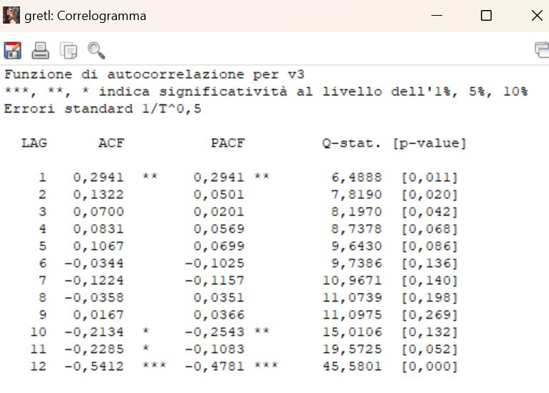

Tabella 7.1.b
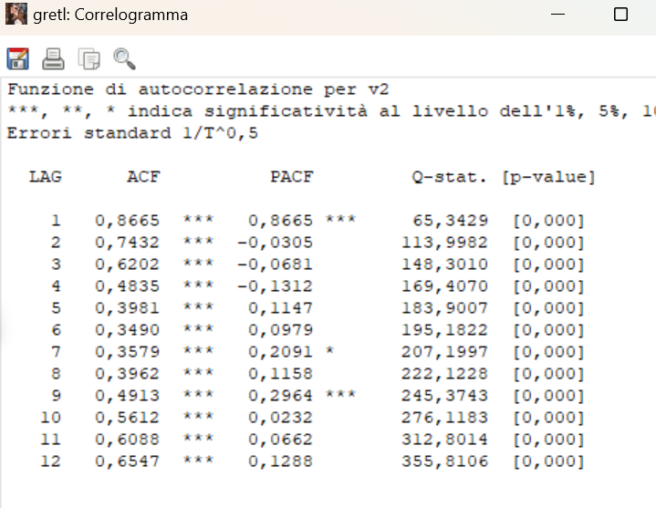
Autocorrelazione vendite mensili

CALCOLO DELL'AUTOCORRELAZIONE CAMPIONARIA
 |  |  | k = | 0 | 1 | 2 | 3 | 4 | 5 | 6 | 7 | 8 | 9 | 10 | 11 | 12
 |  |  |  | 1 | 0.86646165978 | 0.74316113306 | 0.62018127666 | 0.48345901666 | 0.39811911743 | 0.34901368932 | 0.35790194946 | 0.39622929378 | 0.49132402637 | 0.56118646981 | 0.60884278621 | 0.65472357396

Media | 4809
 |  | Yt-E(Y) | (Yt-E(Y))^2 | k=0 | k=1 | k=2 | k=3 | k=4 | k=5 | k=6 | k=7 | k=8 | k=9 | k=10 | k=11 | k=12
Jan-05 | 4479 | -330 | 109018 | 109017.88903
Feb-05 | 4496 | -313 | 98081 | 98080.817602 | 103405
Mar-05 | 4333 | -476 | 226746 | 226746.03189 | 149129 | 157223.96046
Apr-05 | 4184 | -625 | 390848 | 390848.24617 | 297697 | 195792.53189 | 206420.5676
May-05 | 4212 | -597 | 356622 | 356622.24617 | 373343 | 284363.63903 | 187023.53189 | 197175.5676
Jun-05 | 4115 | -694 | 481884 | 481883.88903 | 414549 | 433985.5676 | 330552.96046 | 217401.85332 | 229202.88903
Jul-05 | 4095 | -714 | 510051 | 510051.03189 | 495767 | 426492.13903 | 446489.13903 | 340076.53189 | 223665.42474 | 235806.46046
Aug-05 | 4217 | -592 | 350675 | 350675.46046 | 422921 | 411077.67474 | 353636.35332 | 370217.35332 | 281982.74617 | 185457.63903 | 195524.67474
Sep-05 | 4267 | -542 | 293958 | 293957.60332 | 321067 | 387212.3176 | 376368.74617 | 323777.42474 | 338958.42474 | 258173.8176 | 169798.71046 | 179015.74617
Oct-05 | 4441 | -368 | 135555 | 135555.46046 | 199619 | 218027.46046 | 262945.24617 | 255581.67474 | 219868.35332 | 230177.35332 | 175318.74617 | 115305.63903 | 121564.67474
Nov-05 | 4534 | -275 | 75723 | 75723.246173 | 101315 | 149195.92474 | 162954.85332 | 196526.63903 | 191023.0676 | 164330.74617 | 172035.74617 | 131034.13903 | 86180.031888 | 90858.067602
Dec-05 | 4840 | 31 | 950 | 949.96045918 | -8481 | -11347.789541 | -16710.718112 | -18251.789541 | -22012.003827 | -21395.575255 | -18405.896684 | -19268.896684 | -14676.503827 | -9652.6109694 | -10176.575255
Jan-06 | 4510 | -299 | 89508 | 89507.817602 | -9221 | 82327.531888 | 110151.13903 | 162208.21046 | 177167.13903 | 213666.92474 | 207683.35332 | 178663.03189 | 187040.03189 | 142462.42474 | 93696.317602 | 98782.353316
Feb-06 | 4630 | -179 | 32105 | 32104.960459 | 53606 | -5522.5395408 | 49306.103316 | 65969.710459 | 97146.781888 | 106105.71046 | 127965.49617 | 124381.92474 | 107001.60332 | 112018.60332 | 85320.996173 | 56114.889031 | 59160.924745
Mar-06 | 4400 | -409 | 167427 | 167427.10332 | 73316 | 122417.46046 | -12611.468112 | 112597.17474 | 150650.78189 | 221847.85332 | 242306.78189 | 292226.5676 | 284042.99617 | 244352.67474 | 255809.67474 | 194842.0676 | 128145.96046
Apr-06 | 4195 | -614 | 377215 | 377215.3176 | 251309 | 110047.63903 | 183749.0676 | -18929.860969 | 169008.78189 | 226127.38903 | 332994.46046 | 363703.38903 | 438633.17474 | 426349.60332 | 366774.28189 | 383971.28189 | 292458.67474
May-06 | 4367 | -442 | 195522 | 195521.88903 | 271577 | 180929.99617 | 79228.924745 | 132290.35332 | -13628.575255 | 121678.0676 | 162800.67474 | 239739.74617 | 261848.67474 | 315794.46046 | 306950.88903 | 264059.5676 | 276440.5676
Jun-06 | 4252 | -557 | 310448 | 310447.96046 | 246372 | 342207.13903 | 227985.53189 | 99834.460459 | 166695.88903 | -17173.039541 | 153323.60332 | 205141.21046 | 302090.28189 | 329949.21046 | 397924.99617 | 386781.42474 | 332735.10332
Jul-06 | 4252 | -557 | 310448 | 310447.96046 | 310448 | 246372.42474 | 342207.13903 | 227985.53189 | 99834.460459 | 166695.88903 | -17173.039541 | 153323.60332 | 205141.21046 | 302090.28189 | 329949.21046 | 397924.99617 | 386781.42474
Aug-06 | 4318 | -491 | 241256 | 241256.38903 | 273674 | 273674.17474 | 217188.63903 | 301671.35332 | 200979.74617 | 88008.674745 | 146950.10332 | -15138.825255 | 135161.8176 | 180841.42474 | 266306.49617 | 290865.42474 | 350789.21046
Sep-06 | 4386 | -423 | 179080 | 179080.10332 | 207856 | 235786.03189 | 235786.03189 | 187120.49617 | 259907.21046 | 173155.60332 | 75824.531888 | 126605.96046 | -13042.968112 | 116449.67474 | 155805.28189 | 229438.35332 | 250597.28189
Oct-06 | 4526 | -283 | 80190 | 80190.103316 | 119835 | 139091.24617 | 157781.03189 | 157781.03189 | 125215.49617 | 173922.21046 | 115870.60332 | 50739.531888 | 84720.960459 | -8727.9681122 | 77924.674745 | 104260.28189 | 153533.35332
Nov-06 | 4726 | -83 | 6919 | 6918.6747449 | 23554 | 35199.389031 | 40855.531888 | 46345.317602 | 46345.317602 | 36779.781888 | 51086.496173 | 34034.889031 | 14903.817602 | 24885.246173 | -2563.682398 | 22888.960459 | 30624.567602
Dec-06 | 4992 | 183 | 33424 | 33423.674745 | -15207 | -51771.110969 | -77366.110969 | -89797.968112 | -101864.1824 | -101864.1824 | -80839.718112 | -112285.00383 | -74806.610969 | -32757.682398 | -54696.253827 | 5634.817602 | -50308.539541
Jan-07 | 4765 | -44 | 1952 | 1951.7461735 | -8077 | 3674.7104592 | 12510.424745 | 18695.424745 | 21699.567602 | 24615.353316 | 24615.353316 | 19534.817602 | 27133.531888 | 18076.924745 | 7915.8533163 | 13217.281888 | -1361.6466837
Feb-07 | 4689 | -120 | 14443 | 14442.889031 | 5309 | -21971.218112 | 9996.2818878 | 34031.996173 | 50856.996173 | 59029.139031 | 66960.924745 | 66960.924745 | 53140.389031 | 73811.103316 | 49174.496173 | 21533.424745 | 35954.853316
Mar-07 | 4634 | -175 | 30688 | 30687.531888 | 21053 | 7739.1390306 | -32026.396684 | 14571.103316 | 49606.817602 | 74131.817602 | 86043.960459 | 97605.746173 | 97605.746173 | 77460.210459 | 107590.92474 | 71679.317602 | 31388.246173
...

Tabella 7.2.c
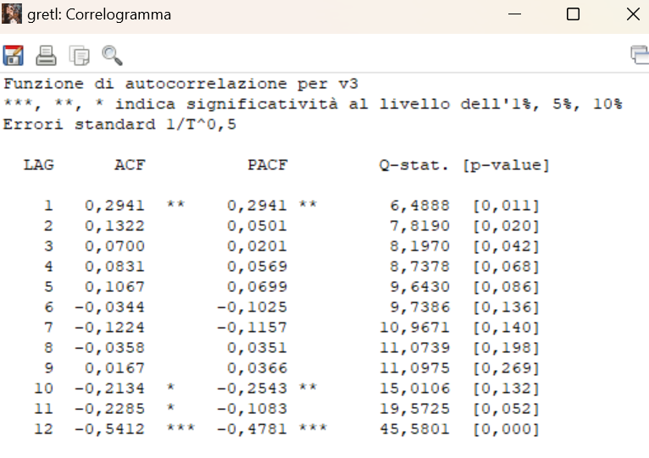
Differenza vendite rispetto allo stesso mese dell'anno precedente
 | 31
 | 134
 | 67
 | 11
 | 155
 | 137
 | 157
 | 101
 | 119
 | 85
 | 192
 | 152
 | 255
 | 59
 | 234
 | 380
 | 146
 | 175
 | 206
 | 231
 | 183
 | 137
 | 213
 | 260
 | 203
 | 158
 | 113
 | -27
 | 77
 | -49
 | 125
 | 116
 | 220
 | 91
 | 97
 | 100
 | 109
 | 304
 | 204
 | 278
 | 247
 | 325
 | 228
 | 160
 | 73
 | 232
 | 226
 | 124
 | 141
 | 94
...
Autocorrelazione delle differenze vendite rispetto allo stesso mese dell'anno precedente

CALCOLO DELLE DIFFERENZE DI ORDINE 12 (STESSO MESE DELL'ANNO PRECEDENTE) E DELLA RELATIVA AUTOCORRELAZIONE CAMPIONARIA
 |  |  | k = | 0 | 1 | 2 | 3 | 4 | 5 | 6 | 7 | 8 | 9 | 10 | 11 | 12
 |  |  |  | 1 | 0.29405646358 | 0.13219529365 | 0.069965828414 | 0.083079324659 | 0.1066941243 | -0.034407275652 | -0.12242438725 | -0.035815563374 | 0.016690860586 | -0.21339122011 | -0.22853475644 | -0.54118249636

Media | 158
 |  | Yt-E(Y) | (Yt-E(Y))^2 | k=0 | k=1 | k=2 | k=3 | k=4 | k=5 | k=6 | k=7 | k=8 | k=9 | k=10 | k=11 | k=12
Jan-06 | 31 | -127 | 16189 | 16189.027971
Feb-06 | 134 | -24 | 587 | 587.38908179 | 3084
Mar-06 | 67 | -91 | 8324 | 8324.0279707 | 2211 | 11608.527971
...

Decomposizione serie mensile
Jan-21 | 139404 |  | 142268
Feb-21 | 142659 |  | 138330
Mar-21 | 177810 |  | 143933
Apr-21 | 144636 |  | 152654
May-21 | 149354 |  | 128039
Jun-21 | 156814 |  | 140075
Jul-21 | 120943 | 125095.54167 | 124791
Aug-21 | 70063 | 122126 | 116392
Sep-21 | 112020 | 118724.04167 | 117786
Oct-21 | 105460 | 114740.75 | 103830
Nov-21 | 110054 | 111691.45833 | 108203
Dec-21 | 90473 | 109452.66667 | 103391
Jan-22 | 102317 | 107936.70833 | 105181
Feb-22 | 108477 | 107708.95833 | 104148
Mar-22 | 130345 | 107474.875 | 96468
Apr-22 | 96502 | 107859.375 | 104520
May-22 | 124305 | 108918.5 | 102990
Jun-22 | 128132 | 110312.54167 | 111393
Jul-22 | 113242 | 112175.41667 | 117090
Aug-22 | 72298 | 113912.04167 | 118627
Sep-22 | 104167 | 116452.16667 | 109933
Oct-22 | 122541 | 119118.08333 | 120911
Nov-22 | 118392 | 121454.875 | 116541
Dec-22 | 115592 | 123439.875 | 128510
Jan-23 | 121907 | 124414.91667 | 124771
Feb-23 | 130566 | 125194.375 | 126237
Mar-23 | 169219 | 126853.45833 | 135342
Apr-23 | 121610 | 128808.16667 | 129628
May-23 | 155280 | 130554.75 | 133965
Jun-23 | 144797 | 131656.70833 | 128058
Jul-23 | 119978 | 132213.54167 | 123826
Aug-23 | 84269 | 133358.08333 | 130598
Sep-23 | 132014 | 134101.58333 | 137780
Oct-23 | 141607 | 134639.41667 | 139977
Nov-23 | 141244 | 134770.66667 | 139393
Dec-23 | 119187 | 134890.91667 | 132105
Jan-24 | 131676 | 135918.375 | 134540
Feb-24 | 148266 |  | 143937
Mar-24 | 169363 |  | 135486
Apr-24 | 134374 |  | 142392
May-24 | 145666 |  | 124351
Jun-24 | 157297 |  | 140558
Jul-24 | 132137 |  | 135985
Aug-24
Sep-24
Oct-24
Nov-24
Dec-24
Cons.aree | Media | 2021 | 2022 | 2023 | 2024
-2864 | -4123 |  | -5620 | -2508 | -4242
4329 | 3070 |  | 768 | 5372
33877 | 32618 |  | 22870 | 42366
-8018 | -9278 |  | -11357 | -7198
21315 | 20056 |  | 15387 | 24725
16739 | 15480 |  | 17819 | 13140
-3848 | -5107 | -4153 | 1067 | -12236
-46329 | -47589 | -52063 | -41614 | -49089
-5766 | -7026 | -6704 | -12285 | -2088
1630 | 370 | -9281 | 3423 | 6968
1851 | 591 | -1637 | -3063 | 6473
-12918 | -14177 | -18980 | -7848 | -15704
 | MM12 (trend preliminary) | MM12 (trend)
Feb-21 |  | 141510
Mar-21 |  | 144972
Apr-21 |  | 141542
May-21 |  | 140256
Jun-21 |  | 130968
Jul-21 | 125095.54167 | 127086
Aug-21 | 122126 | 119656
Sep-21 | 118724.04167 | 112670
Oct-21 | 114740.75 | 109940
Nov-21 | 111691.45833 | 105141
Dec-21 | 109452.66667 | 105592
Jan-22 | 107936.70833 | 104240
Feb-22 | 107708.95833 | 101932
Mar-22 | 107474.875 | 101712
Apr-22 | 107859.375 | 101326
May-22 | 108918.5 | 106301
Jun-22 | 110312.54167 | 110491
Jul-22 | 112175.41667 | 115703
Aug-22 | 113912.04167 | 115217
Sep-22 | 116452.16667 | 116491
Oct-22 | 119118.08333 | 115795
Nov-22 | 121454.875 | 121987
Dec-22 | 123439.875 | 123274
Jan-23 | 124414.91667 | 126506
Feb-23 | 125194.375 | 128783
Mar-23 | 126853.45833 | 130402
Apr-23 | 128808.16667 | 132978
May-23 | 130554.75 | 130550
Jun-23 | 131656.70833 | 128616
Jul-23 | 132213.54167 | 127494
Aug-23 | 133358.08333 | 130735
Sep-23 | 134101.58333 | 136119
Oct-23 | 134639.41667 | 139050
Nov-23 | 134770.66667 | 137158
Dec-23 | 134890.91667 | 135346
Jan-24 | 135918.375 | 136860
Feb-24 |  | 137987
Mar-24 |  | 140605
Apr-24 |  | 134076
May-24 |  | 135767
Jun-24 |  | 133631
Jul-24
Aug-24
Sep-24
Oct-24
Nov-24
Dec-24
...
 |  | OUTPUT RIEPILOGO
...
 |  | Statistica della regressione
 |  | R multiplo | 0.80408969091
 |  | R al quadrato | 0.64656023104
 |  | R al quadrato corretto | 0.63437265279
 |  | Errore standard | 6013.7592501
 |  | Osservazioni | 31
...
 |  | 2021 | 2022 | 2023 | 2024
 |  | ANALISI VARIANZA
 |  |  | gdl | SQ | MQ | F | Significatività F
 |  | Regressione | 1 | 1918596497.9 | 1918596497.9 | 53.05075531 | 5.0687412989E-08
 |  | Residuo | 29 | 1048793709.2 | 36165300.318
 |  | Totale | 30 | 2967390207.1
...
 |  | 2021 | 2022 | 2023 | 2024
 |  |  | Coefficienti | Errore standard | Stat t | Valore di significatività | Inferiore 95% | Superiore 95% | Inferiore 95,0% | Superiore 95,0%
 |  | Intercetta | 102132.52275 | 2867.8719054 | 35.612651512 | 1.7276745205E-25 | 96267.066118 | 107997.97938 | 96267.066118 | 107997.97938
 |  | Variabile X 1 | 879.56103831 | 120.75919173 | 7.2835949441 | 5.0687412989E-08 | 632.58075983 | 1126.5413168 | 632.58075983 | 1126.5413168
...

Forme analitiche per il trend
 | y=b0 |  |  | y=b0+b1t |  |  | y=b0+b1t+b2t^2
 | b0 = | 10 |  | b0 = | 0 |  | b0 = | 30
 |  |  |  | b1= | 2 |  | b1= | -0.3
Funzione costante
 |  |  |  |  |  |  | b2= | 0.2
Funzione lineare f(t)=b0+b1t
Polinomio di secondo grado f(t)=b0+b1t+b2t2
1 | 10 |  | 1 | 2 |  | 1 | 29.9 | 1
2 | 10 |  | 2 | 4 |  | 2 | 30.2 | 2
3 | 10 |  | 3 | 6 |  | 3 | 30.9 | 3
4 | 10 |  | 4 | 8 |  | 4 | 32.0 | 4
5 | 10 |  | 5 | 10 |  | 5 | 33.5 | 5
6 | 10 |  | 6 | 12 |  | 6 | 35.4 | 6
7 | 10 |  | 7 | 14 |  | 7 | 37.7 | 7
8 | 10 |  | 8 | 16 |  | 8 | 40.4 | 8
9 | 10 |  | 9 | 18 |  | 9 | 43.5 | 9
10 | 10 |  | 10 | 20 |  | 10 | 47.0 | 10
11 | 10 |  | 11 | 22 |  | 11 | 50.9 | 11
12 | 10 |  | 12 | 24 |  | 12 | 55.2 | 12
13 | 10 |  | 13 | 26 |  | 13 | 59.9 | 13
14 | 10 |  | 14 | 28 |  | 14 | 65.0 | 14
15 | 10 |  | 15 | 30 |  | 15 | 70.5 | 15
16 | 10 |  | 16 | 32 |  | 16 | 76.4 | 16
 |  |  |  | 2.7182818285

 | y=b0*b1^t |  |  | y=ln(b0)+t*ln(b1)
 | b0 = | 1
 | b1= | 0.3
Trasformata logaritmica ln(f(t))=ln(b0)+tln(b1)
Funzione esponenziale f(t)=b0b1t
1 | 0.3 |  | 1 | -1.2039728043
2 | 0.1 |  | 2 | -2.4079456087
3 | 0.0 |  | 3 | -3.611918413
4 | 0.0 |  | 4 | -4.8158912173
5 | 0.0 |  | 5 | -6.0198640216
6 | 0.0 |  | 6 | -7.223836826
7 | 0.0 |  | 7 | -8.4278096303
8 | 0.0 |  | 8 | -9.6317824346
9 | 0.0 |  | 9 | -10.835755239
10 | 0.0 |  | 10 | -12.039728043
11 | 0.0 |  | 11 | -13.243700848
12 | 0.0 |  | 12 | -14.447673652
13 | 0.0 |  | 13 | -15.651646456
14 | 0.0 |  | 14 | -16.855619261
15 | 0.0 |  | 15 | -18.059592065
16 | 0.0 |  | 16 | -19.263564869

 | y=k+b0*b1^t |  |  | y=k*exp(1)^(-b0^(-b1*t))
 | b0 = | 1 |  | b0 = | 10
 | b1= | 0.3 |  | b1= | 0.6
 | k= | 4 |  | k= | 5
Funzione esponenziale modificata f(t)=k+b0b1t
Funzione di Gompertz f(t)=ke^(-b0e^(-b1t)
1 | 4.3 |  | 1 | 0.0 | 2.9909889682
2 | 4.1 |  | 2 | 0.2 | 2.4383685459
3 | 4.0 |  | 3 | 1.0 | 2.1067962925
4 | 4.0 |  | 4 | 2.0 | 1.9078529405
5 | 4.0 |  | 5 | 3.0 | 1.7884869293
6 | 4.0 |  | 6 | 3.8 | 1.7168673225
7 | 4.0 |  | 7 | 4.3 | 1.6738955585
8 | 4.0 |  | 8 | 4.6 | 1.6481125001
9 | 4.0 |  | 9 | 4.8 | 1.632642665
10 | 4.0 |  | 10 | 4.9 | 1.623360764
11 | 4.0 |  | 11 | 4.9 | 1.6177916234
12 | 4.0 |  | 12 | 5.0 | 1.614450139
13 | 4.0 |  | 13 | 5.0 | 1.6124452484
14 | 4.0 |  | 14 | 5.0 | 1.611242314
15 | 4.0 |  | 15 | 5.0 | 1.6105205534
16 | 4.0 |  | 16 | 5.0 | 1.610087497

Holt e Winters
...
Yt | Livello mt | Trend Tt | Stagionalità St | Previsione Yt | Errore quad
1197 | 1051 | -32 | 172 | 1296 | 9849
1208 | 1057 | -24 | 132 | 1135 | 5288
917 | 1041 | -22 | -128 | 902 | 232
819 | 1030 | -20 | -218 | 795 | 566
1130 | 984 | -26 | 160 | 1182 | 2734
1057 | 941 | -29 | 125 | 1090 | 1094
788 | 914 | -29 | -127 | 784 | 13
658 | 880 | -30 | -220 | 668 | 92
 |  |  |  | 1011
 |  |  |  | 946
dove nell’equazione del livello medio y_{t} è il valore destagionalizzato di y_{t}, e nell’equazione della stagionalità y_{t} è il valore detrendizzato di y_{t}
 |  |  |  | 664
 |  |  |  | 542

